7.产品浸泡实验图片
款号 | 颜色 | 图片 | 浸泡时间 | 结论
QAMMAN94332 | 暗夜黑 | 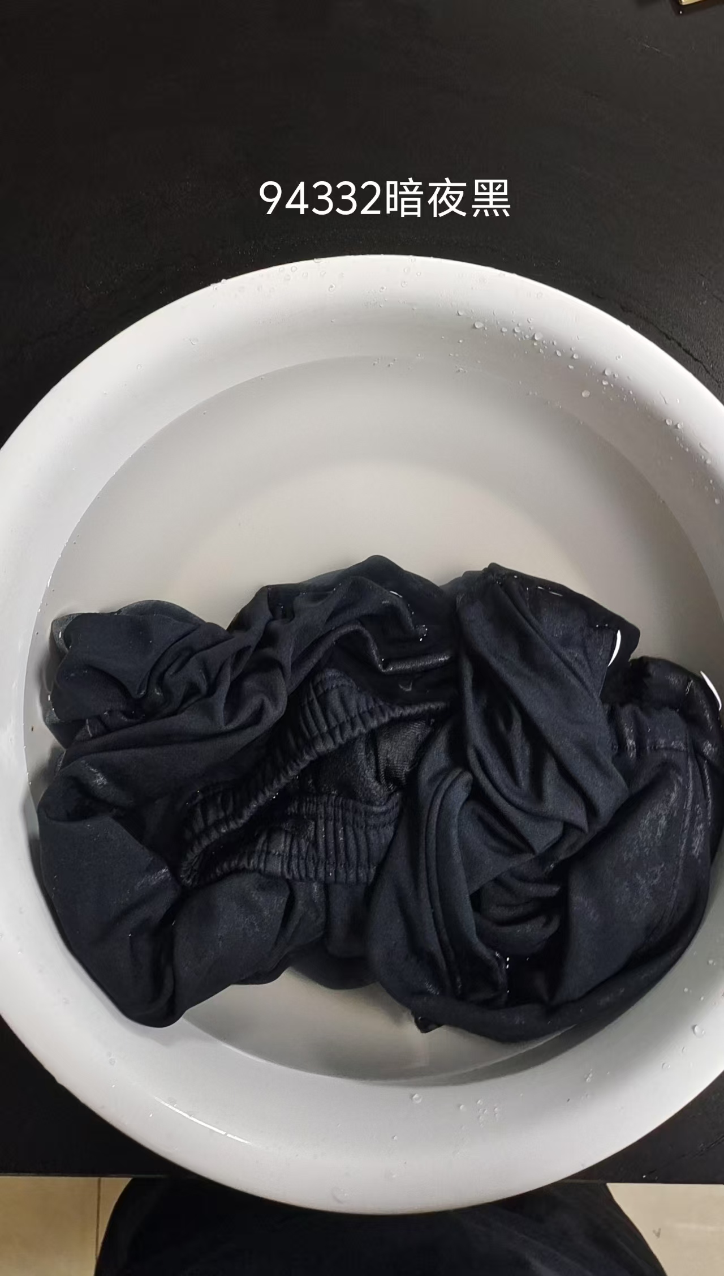 | 1小时 | 合格

备注： | 按照水洗标要求，水温30-40摄氏度浸泡1小时，浅色不需要测试

